Sheet1


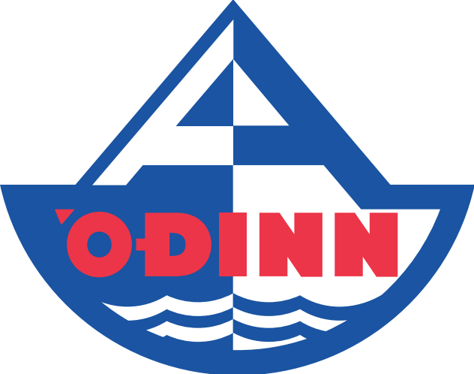 Skráningarblað á AMÍ 2021 Akureyri

 | Nafn | GSM | Netfang
Félag
Fararstjóri
Yfirþjálfari
Gjaldkeri

 | Fjöldi | Einingarverð | Samtals
Fjöldi sundmanna í fullan pakka |  | 24500 | 0
Fjöldi sundmanna í pakka án aðfararnætur mánudags |  | 23,000 | 0
Fjöldi innifaldra einstaklinga (1 per 12 sundmenn)
Aukamiðar á lokahóf |  | 6500 | 0
Fjöldi í gistingu

AMÍ bolir - Stærð og fjöldi
Small
Medium
Large
X-Large
XX-Large
Samtals bolir

